Sheet1
Scene No. | 2
Quest Title | 爱心蛋炒饭
Quest Log | 完成任务
Map No. | 21
 | 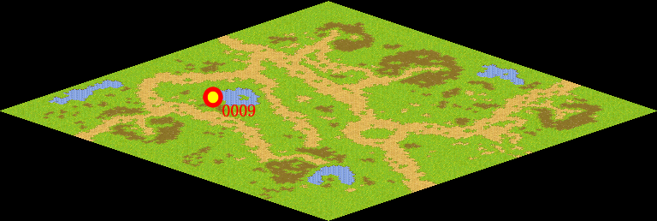
NPC No. | 9
Condition
Dialog | 跟我一起做蛋炒饭好不好啊。1.把蛋去壳，把蛋清、蛋黄放在一个碗里。2.加少许盐、味精，用筷子打均匀。3.葱洗净切成葱花，备用。4.将锅内倒入花生油，用旺火烧热后放入米饭、葱花。5. 撒入打好的蛋炒透，即可装盘。
Select | 1：完成，2：取消
Result | 1 :关闭对话框 消除Qlog-0097-001 , 2 : 关闭对话框

NPC No. | 23
Condition
Dialog | 这些鸡蛋很新鲜，小心不要打碎了。
Select | 1：确定
Result | 1：关闭对话框

ScriptFile | Qlog-0097-002.scr
 | Q0009-0097-002.scr
 | Q0023-0097-002.scr

